系统概述
系统概述

 | 1. 系统定位：
 |  | 游戏营收的主要手段，将真实货币转化为游戏内的道具或者服装。

 | 2. 设计目的：
 |  | 商业化变现，售卖游戏物品和增值服务。

 | 3. 用户体验：
 |  | 作为一款有大量年轻用户和情怀老玩家的IP，商店的设计不是满屏都是“充值特惠”、“限时秒杀”的廉价页游风整体交互的便捷与清晰。

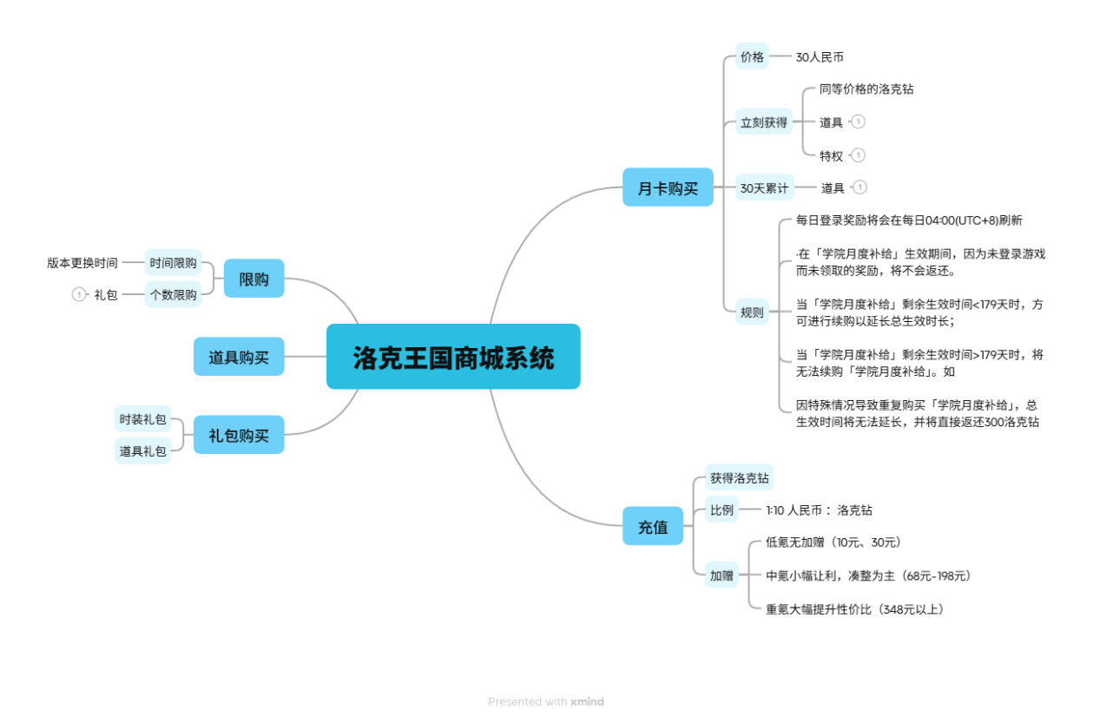

功能说明
功能说明

 | 一 系统开启条件和出入口

 |  | 1. 开启条件
 |  |  | 开启第一个存档点（魔力之源）时开启 |  | 未开启时暂无商城UI，开启后一直处于第一位置

 |  | 2. 系统入口
 |  |  | ① ESC或左上角的星盘，打开菜单，"商城"按钮进入 |  | 手机端点击星盘打开菜单
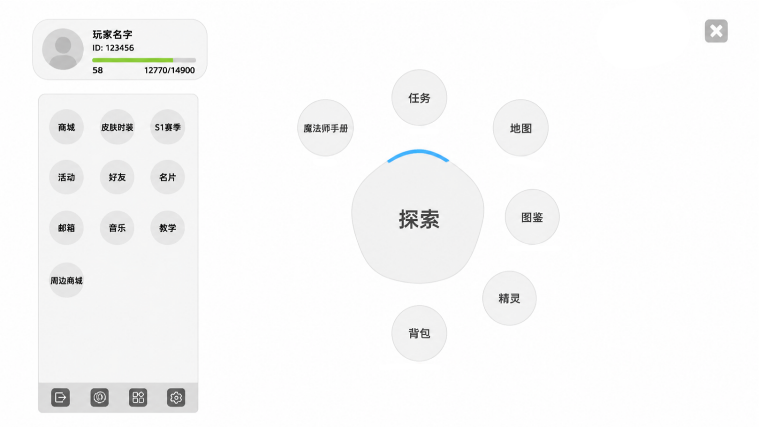

 |  |  | ② 在需要跳转商城时进入，退出返回上一层ui

 |  | 3. 系统退出
 |  |  | 在商城系统中右上角×号退出 |  | PC端按下 ESC 键可快捷关闭商城界面
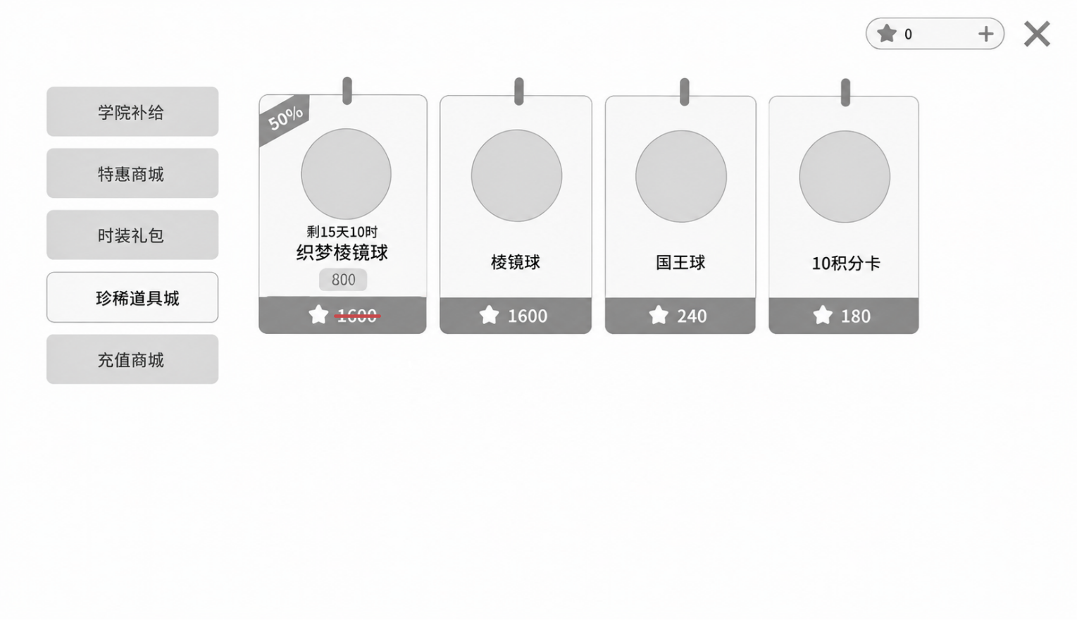

 | 二 商城分类说明

 |  | 1. 商城一级分类有 【学院补给】 【特惠商城】 【时装礼包】 【珍稀道具城】 【充值商城】 |  |  |  | 见商城表

 |  | 2. 商城二级分类有 【礼包】 【月卡】 【道具】

 |  | 3. 如果某个一级分类商城当前没有任何配置的商品上架，左侧隐藏不可见该商城

 | 三 商品价格说明

 |  | 1. 每个商品的价格不同 |  |  |  | 见商城表

 |  | 2. 部分商品有折扣

 |  | 3. 商品价格 = 商品原价 * 折扣（向下取整，折后价格最低不可低于1）

 |  | 4. 如果商品打折，在商品列表中也显示出原价
 |  | 800
 |  | 例： 1600

 |  | 5. 商品打折不存在打折时间，折扣一直存在

 | 四 商品限购说明

 |  | 1. 部分商品存在限购，数量达到后，不可以购买该商品 |  |  |  | 见商城表

 |  |  | 限购条件如下
 |  |  |  | ① 每一个小版本限购X个，达到限制后，仍然显示但不可购买，显示下次刷新时间 |  |  | 小版本持续14天
 |  |  |  | ② 每一个大版本限购X个，达到限制后，仍然显示但不可购买，显示下次刷新时间 |  |  | 大版本持续28天
 |  |  |  | ③ 每一个赛季限购X个，达到限制后，仍然显示但不可购买，显示下次刷新时间 |  |  | 赛季持续57天
 |  |  |  | ④ 每一天限购X个，达到限制后，仍然显示但不可购买，显示下次刷新时间

 | 五 商品摆放逻辑

 |  | 1. 同一界面下商品的排序规则按照"排序权重" |  |  |  | 见商城表

 |  | 2. 未购买的商品始终排在已经购买光的商品前

 | 六 充值规则和查看规则

 |  | 1. 余额不足时弹提示，缺少对应的洛克钻，是否前往商城购买

 |  | 2. 支付中断后退回游戏，提示您已取消本次支付，防止重扣

 |  | 3. 点击物品的时候可以查看详情，如果是礼包可以看礼包内物品详情

 |  | 4. 如果玩家背包已满，购买时会提醒，不给予玩家对于道具

 |  | 5. 如果购买礼包中有已获得的服装或饰品要返回对应的货币（许愿星）

 | 七 批量购买说明

 |  | 1. 游戏中礼包无法一次购买多个

 |  | 2. 道具可以一次购买多个，存在滑动条，滑动条上限是能购买的个数（最低为1，最高为99）
 |  |  | ① 滑动条最大值 = Min(99，商品剩余限购次数，玩家当前货币量可购买的最大数量)

 | 八 月卡购买说明

 |  | 1. 每次购买月卡，可立即获得道具（洛克钻*300 与 坠星遗石*5），与 30天的加成生效时长
 |  | 加成说明： 每日登录即可领取道具（分光水晶*150），并且道具（星光值）获取效率将会额外提升30%

 |  | 2. 每日登录奖励将会在每日04:00(UTC+8)刷新

 |  | 3. 在月卡生效期间，因为未登录游戏而未领取的奖励，将不会返还

 |  | 4. 当月卡剩余生效时间<179天时，方可进行续购以延长总生效时长
 |  | 当月卡剩余生效时间≥179天时，将无法续购月卡。如因特殊情况导致重复购买月卡，总生效时间将无法延长，并将直接返还 对应价格洛克钻

 | 九 异常状态说明

 |  | 1. 玩家在网络卡顿时点击“购买”按钮后，按钮立刻变灰，转圈加载中，收到服务器回调后再恢复

 |  | 2. 停留在商城界面时跨天（凌晨4点），或者后台配表修改了商品，直接弹回主界面，退出商店

界面说明
 | 界面说明

 |  |  | 商城主界面
 |  |  |  |  |  |  |  | 一 商城区域说明

 |  |  |  |  |  |  |  |  | 1. 商城所有区域显示在左侧

 |  |  |  |  |  |  |  |  | 2. 在点击处于哪个分类区时，左侧对应区变为浅色，并且有微小的弹入动画

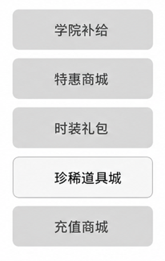
 |  |  |  |  |  |  |  |  | 3. 分类区域顺序按照 |  | 学院补给 | 顺序从上至下依次摆放
 |  |  |  |  |  |  |  |  |  |  | 特惠商城
 |  |  |  |  |  |  |  |  |  |  | 时装礼包
 |  |  |  |  |  |  |  |  |  |  | 珍稀道具城
 |  |  |  |  |  |  |  |  |  |  | 充值商城

 |  |  |  |  |  |  |  |  | 4. 点击商城默认进入“学院补给”页面

 |  |  |  |  |  |  |  |  | 5. 点击切换对应商城，并且对应商城物品会有向右15°的摆动效果

 |  |  |  |  |  |  |  | 二 商品区域说明

 |  |  |  |  |  |  |  |  | 1. 所有商品在这里展示

 |  |  |  |  |  |  |  |  | 2. 以开放商城中至少要有一个商品

 |  |  |  |  |  |  |  |  | 3. 商品排列顺序
 |  |  |  |  |  |  |  |  |  | ① 未购买完的商品排在购买完的商品前
 |  |  |  |  |  |  |  |  |  | ② 排列顺序安装商品排序权重 |  |  | 见商城表

 |  |  |  |  |  |  |  |  | 4. 整个页面最多可以留下横竖5×2商品，后序还有商品需要向下滑动屏幕

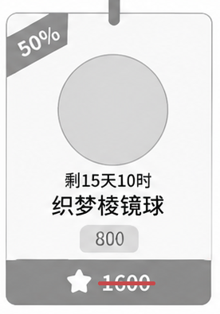
 |  |  |  |  |  |  |  |  | 5. 选中商品时会有特殊粒子效果闪烁

 |  |  |  |  |  |  |  |  | 6. 商品左上角存在自定义文本角标
 |  |  |  |  |  |  |  |  |  | ① 左上角文本可自定义，具体见商城表 |  |  | 见商城表
 |  |  |  |  |  |  |  |  |  | ② 如果商品存在折扣，显示打折具体折扣 例：50%

 |  |  |  |  |  |  |  |  | 7. 下架时间说明
 |  |  |  |  |  |  |  |  |  | ① 有时限的物品会有限时提示，具体见商城表 |  |  | 见商城表
 |  |  |  |  |  |  |  |  |  | ② 时限使用XX天XX时，具体见商城表 |  |  | 见商城表
 |  |  |  |  |  |  |  |  |  | ③ 时限说明在物品名字上面，图片下面

 |  |  |  |  |  |  |  |  | 8. 商品名说明
 |  |  |  |  |  |  |  |  |  | ① 商品名见商城表 |  |  |  | 见商城表
 |  |  |  |  |  |  |  |  |  | ② 如果商品ID无法放下，缩小字体，让商品名在一行之内

 |  |  |  |  |  |  |  |  | 8. 商品折扣说明
 |  |  |  |  |  |  |  |  |  | ① 有折扣的物品左上角有表示
 |  |  |  |  |  |  |  |  |  | ② 在原价上会有红色横线，真实售价在原价上面
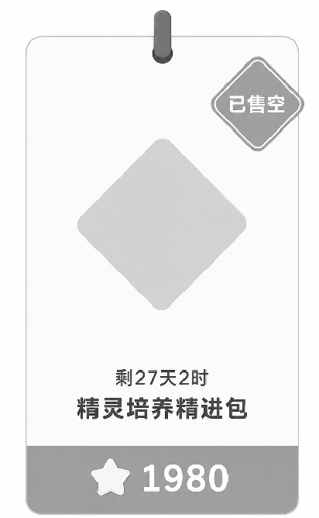
 |  |  |  |  |  |  |  |  |  | ③ 具体折扣见商城表 |  |  | 见商城表

 |  |  |  |  |  |  |  |  | 10. 商品限购说明
 |  |  |  |  |  |  |  |  |  | ① 限购商品右上角存在“限购1/1”字样
 |  |  |  |  |  |  |  |  |  | ② 若购买完则被已购买图标替换

 |  |  |  |  |  |  |  |  | 9. 已购买商品说明
 |  |  |  |  |  |  |  |  |  | ① 当该商品被购买完时，显示暗色，右上角有已售空字样
 |  |  |  |  |  |  |  |  |  | ② 购买完的物品之间排序按照ID排序，但一定在未购买完的后面

 |  |  |  |  |  |  |  |  | 10. 点击道具和礼包会进入兑换详情页面，点击洛克钻会直接进入支付页面 |  |  |  |  |  | 见界面说明（兑换详情）

 |  |  |  |  |  |  |  | 三 兑换详情/购买详情页面说明
 |  |  |  | b |  | c
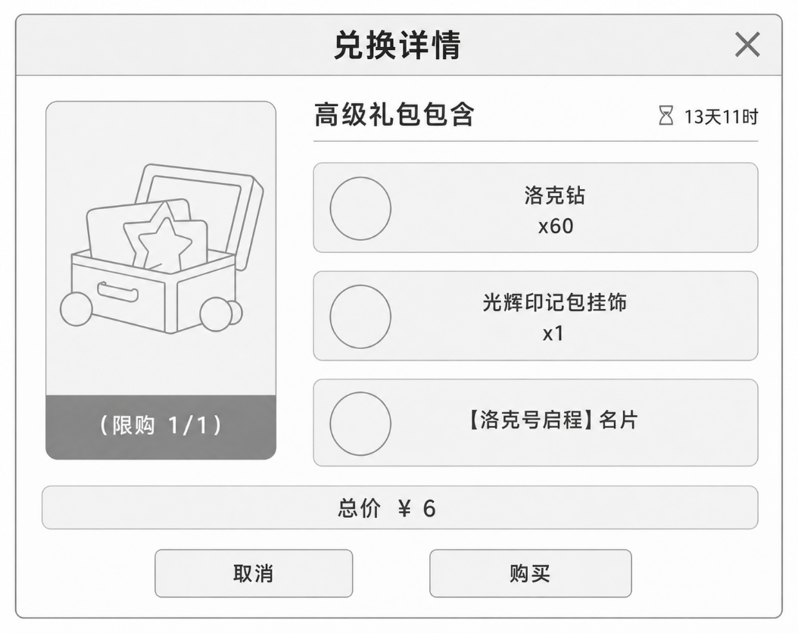
 |  |  |  |  |  |  |  |  | 1. 礼包兑换详情
 |  |  |  |  |  |  |  |  |  | ① 点击礼包打开兑换详情，此窗口背景商城页面之上加一层蒙版，居中出现，带有一个微小的弹入动画
 |  |  |  |  |  |  |  |  |  | ② 兑换详情页面有这几个要素：
a |  |  |  |  |  |  |  |  |  |  | a. 商品图片icon
 |  |  |  |  |  |  |  |  |  |  | b. 礼包包含物品
 |  |  |  |  |  |  |  |  |  |  | c. 下架时间
e |  |  |  |  |  |  |  |  |  |  | d. 售价
 |  |  |  |  |  |  |  |  |  |  | e. 限购个数
 |  |  |  |  |  |  |  |  |  |  | f. 是否购买选项
 |  |  |  |  |  |  |  |  |  | ③ 其中具体的部分可见商城表 |  |  | 见商城表
 |  |  |  |  |  |  |  |  |  | ④ 点击礼包中的物品可以看道具详情
 |  |  | f |  |  | d |  |  |  | ⑤ 排版页面为最多存在三个道具，若礼包存在更多道具可以使用滑动条上下滑动
 |  |  |  |  |  |  |  |  |  | ⑥ 点击取消或者购买会高亮相应的按钮，并且回到之前的界面
 |  |  |  | b | e | c
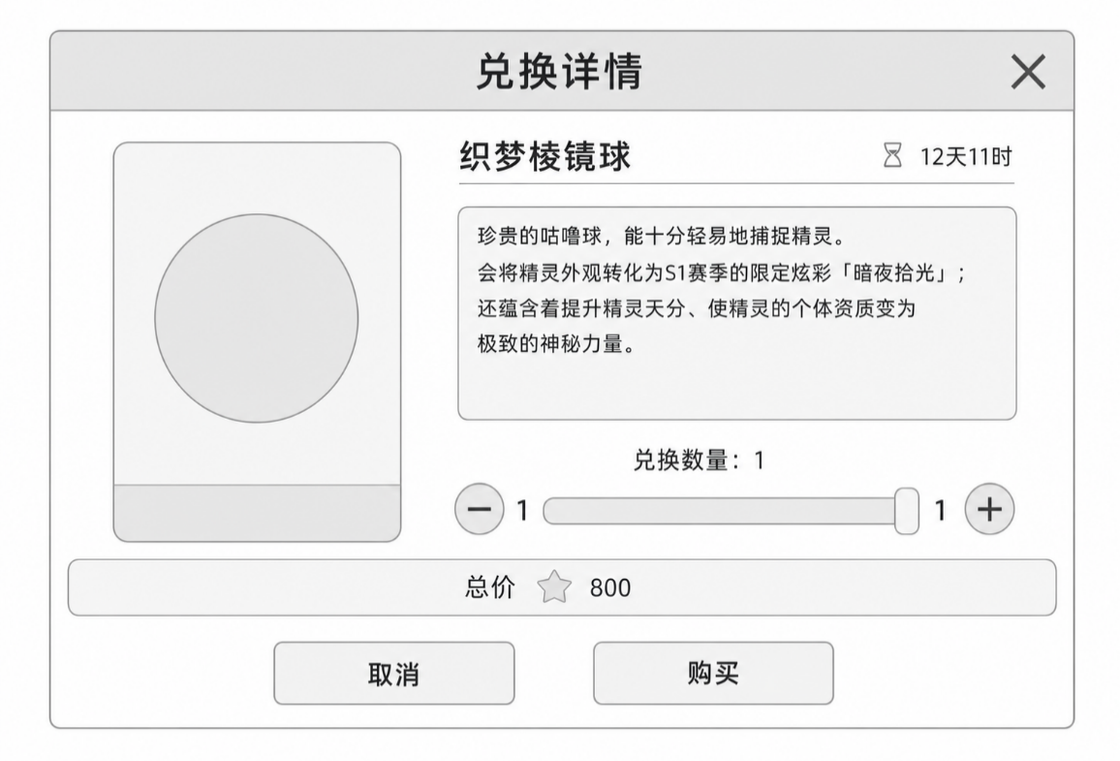
 |  |  |  |  |  |  |  |  | 2. 道具兑换详情
 |  |  |  |  |  |  |  |  |  | ① 点击礼包打开兑换详情，此窗口背景商城页面之上加一层蒙版，居中出现，带有一个微小的弹入动画
 |  |  |  |  |  |  |  |  |  | ② 兑换详情页面有这几个要素：
 |  |  |  |  |  |  |  |  |  |  | a. 商品图片icon
a |  |  |  |  |  |  |  |  |  |  | b. 道具名称
 |  |  |  |  |  |  |  |  |  |  | c. 下架时间
 |  |  |  |  |  |  |  |  |  |  | d. 售价
 |  |  |  |  |  |  | g |  |  |  | e. 商品详情
 |  |  |  |  |  |  |  |  |  |  | f. 是否购买选项
 |  |  |  |  |  |  |  |  |  |  | g. 购买数量
 |  |  |  |  |  |  |  |  |  | ③ 其中具体的部分可见商城表 |  |  | 见商城表
 |  |  | f |  |  | d |  |  |  | ④ 默认购买数量为1，滑动条最多显示自己能购买的数量 |  |  |  | （最低为1，最高为99）
 |  |  |  |  |  |  |  |  |  |  | 例： 2000洛克钻 -> 2个织梦棱镜球

 |  |  |  |  |  |  |  | 四 购买成功或失败说明
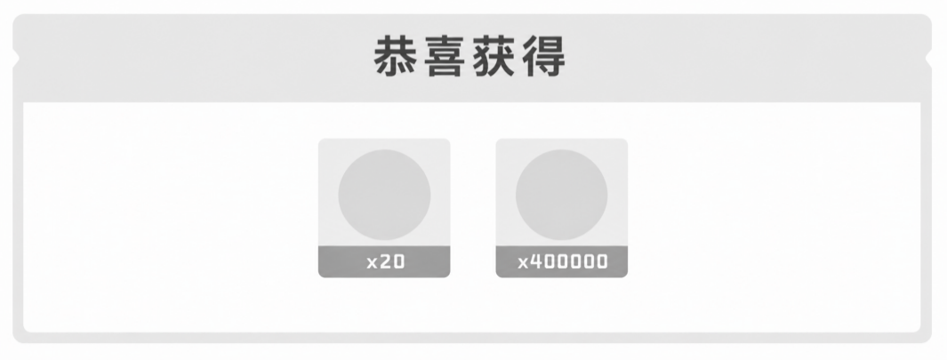

 |  |  |  |  |  |  |  |  | 1. 道具在点击购买之后会更具售价扣除对应的洛克钻或者跳转支付界面

 |  |  |  |  |  |  |  |  | 2. 购买成功会将对应道具给予玩家背包，并弹出购买成功页面，此窗口背景商城页面之上加一层蒙版，居中出现
 |  |  |  |  |  |  |  |  |  | ① 显示购买获得的所有道具，以及对应数量
 |  |  |  |  |  |  |  |  |  | ② 以弹窗形式出现，点击旁边即可返回当前商城
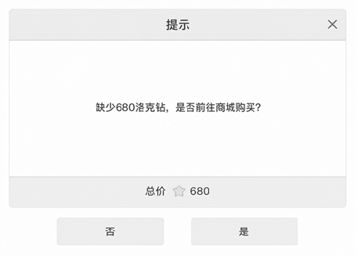
 |  |  |  |  |  |  |  |  | 3. 洛克钻不够情况下会提示缺少对应洛克钻，是否前往商城购买
 |  |  |  |  |  |  |  |  |  | ① 点击是会跳转充值商城
 |  |  |  |  |  |  |  |  |  | ② 点击否会返回当前商城

 |  |  |  |  |  |  |  |  | 4. 如果玩家背包已满，购买时直接弹出提醒："背包已满，请清理后再购买"

 |  |  |  |  |  |  |  | 五 学院补给(月卡)界面说明

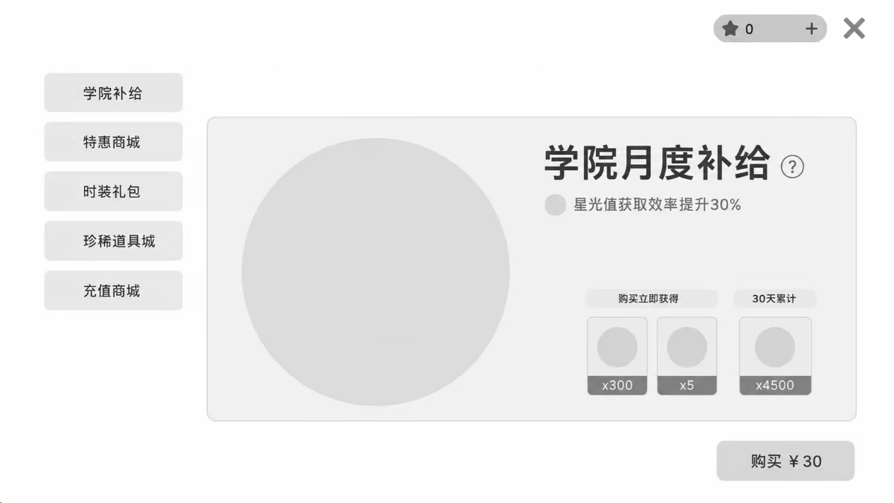
 |  | a |  |  | b
 |  |  |  |  |  |  |  |  | 1. 学院补给（月卡）界面的要素
 |  |  |  |  |  |  |  |  |  | a. 图片及背景icon
 |  |  |  |  |  |  |  |  |  | b. 商品ID
 |  |  |  |  |  |  | c |  |  | c. 规则说明
 |  |  |  |  |  |  | d |  |  | d. 特权加成
 |  |  |  |  |  |  |  |  |  | e. 购买立即获得物品
 |  |  |  |  |  |  | f |  |  | f. 每日登录获得物品
 |  |  |  |  |  |  |  |  |  | g. 售价
 |  |  |  |  |  |  |  |  |  | 详细信息见表 |  |  | 见商城表
 |  |  |  |  | e | g
 |  |  |  |  |  |  |  |  | 2. 点击c，弹出具体学院补给规则说明界面 |  |  |  |  |  | 见商城表（详情）

 |  |  |  |  |  |  |  |  | 3. e模块点击具体物品可以看物品详细信息，购买获得与之前相同 |  |  |  |  |  | 见界面说明（购买成功）

 |  |  | a |  | b |  |  |  | 4. 点击g直接进入付款界面

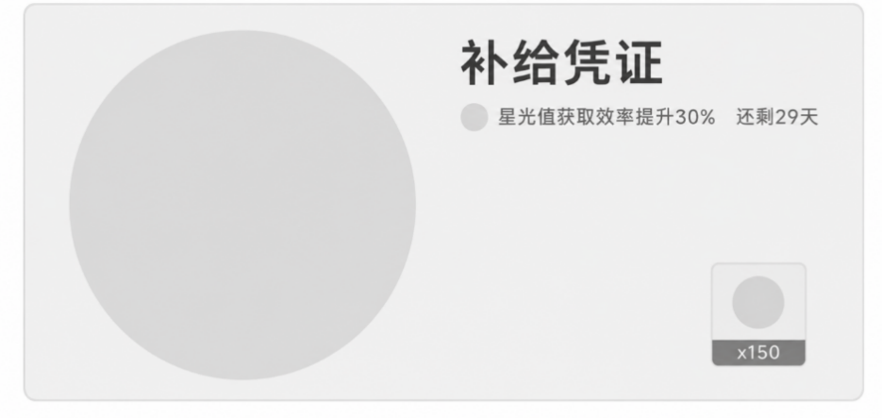
 |  |  |  |  |  |  |  |  | 5. 月卡领取
 |  |  |  |  |  |  | c |  |  | ① 每天四点购买月卡玩家收到补给凭证
 |  |  |  |  |  |  |  |  |  | ② 具体要素：
 |  |  |  |  |  |  |  |  |  |  | a. 图片及背景icon
 |  |  |  |  |  |  |  |  |  |  | b. 奖励ID
 |  |  |  |  |  |  |  |  |  |  | c. 月卡剩余天数
 |  |  |  |  |  |  |  |  |  |  | d. 奖励道具
 |  |  |  |  |  | d

 |  |  |  |  |  |  |  | 六 其他说明

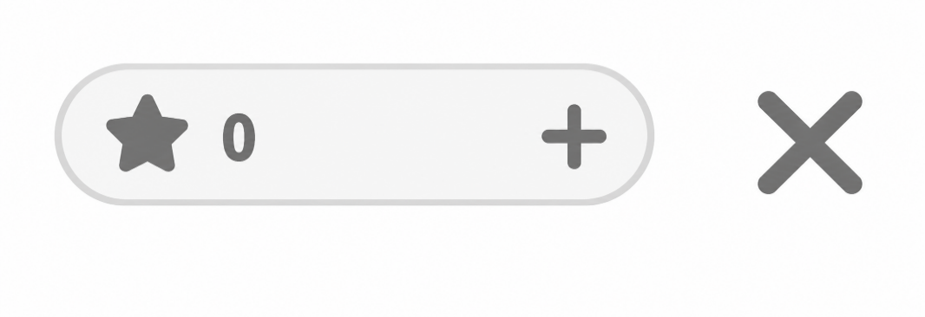
 |  | a |  |  | b |  |  |  | 1. 洛克钻说明
 |  |  |  |  |  |  |  |  |  | ① 具体要素：
 |  |  |  |  |  |  |  |  |  |  | a. 已拥有洛克钻数量
 |  |  |  |  |  |  |  |  |  |  | b. 前往充值商城

 |  |  |  |  |  |  |  |  |  | ② 点击 b 即可跳转充值商城
 |  |  |  |  |  |  |  |  |  | ③ 在充值商城界面 b 不显示，且点击会显示洛克钻详情

 |  |  |  |  |  |  |  |  | 2. 红点机制说明
 |  |  |  |  |  |  |  |  |  | ① 有新商品上架时，游戏外商城图标有红点提示

